상품제안서
아이앤어스 올인원 세탁 캡슐세제 100개입 네추럴코튼향 | 상품코드: S43137

 |  |  |  |  |  |  | 02-713-8555 | www.synergygift.co.kr
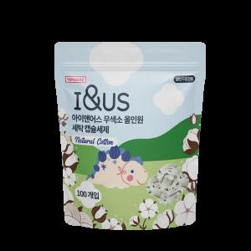 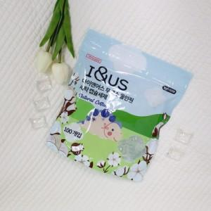

【상세/제작정보】 | 프리미엄 무색소 올인원 캡슐 세제 입니다.

【인쇄/포장옵션】 | 스티커 / 포장불가능

【공급단가】 | 수량 | 50~ | 100~ | 500~ | 1,000~ | 2,000~
*VAT별도 | 단가 | 7,150원 | 6,760원 | 6,430원 | 6,270원 | 6,160원

【상품 URL】 | https://www.synergygift.co.kr:443/src/goods_detail.php?gdno=43137

